界面&功能
界面相关 |  |  |  | 功能规则

 | 功能入口

1
 | 主界面【当前为示例】

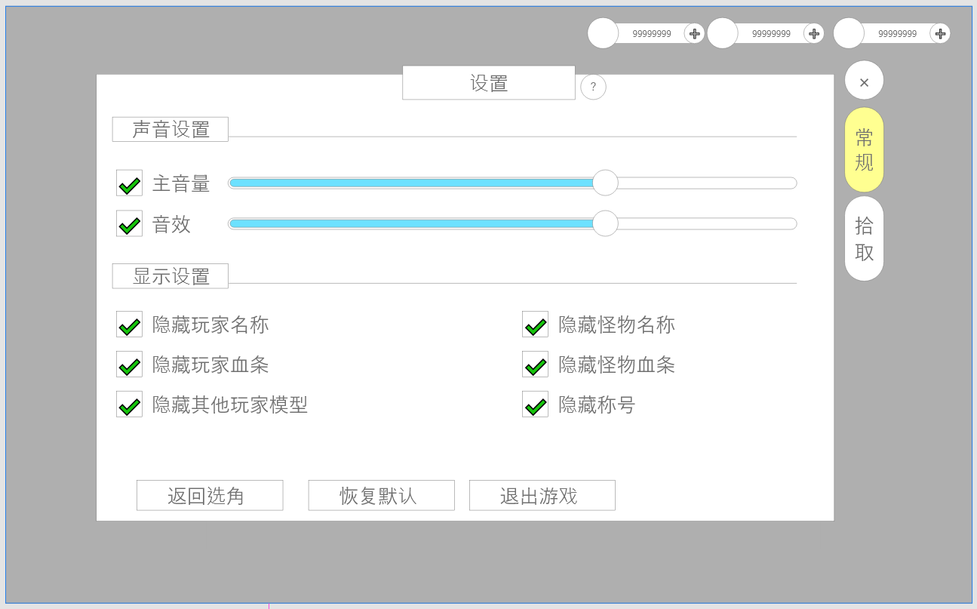

3
 |  | 1.标题
 |  | 2.一级页签
 |  | ▶ | 有选中状态
2
 |  | 3.声音设置
 |  | ▶ | 可以调节对应音效的音量大小
 |  | ▶ | 点击勾选，可静音或打开音量
 |  | 4.显示设置
 |  | ▶ | 点击勾选可实现文本对应功能
 |  | 5.操作按钮
4
 |  | ▶ | 常驻于设置界面下方
 |  | ▶ | 点击对应按钮实现对应功能

5

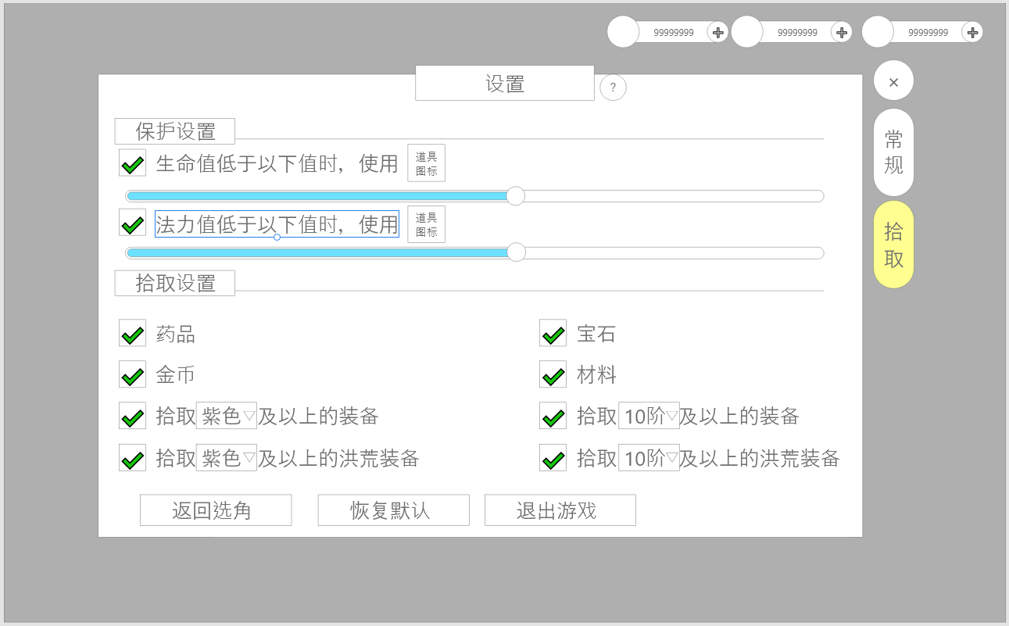
1
 |  | 1.保护设置
 |  | ▶ | 点击对应按钮实现对应功能
 |  | ▶ | 点击道具图标可更换使用道具，需要单独浮窗
 |  | 2.拾取设置
 |  | ▶ | 勾选即表示在拾取时需要拾取对应类型道具
 |  | ▶ | 装备于洪荒装备可设置拾取范围
 |  | ▶ | 点击对应的选择框可展开下拉列表

2

